Sheet1
车型价格对比表（不含税）
序号 | 起始地点 | 目的地 车型 | 单程距离（KM)） | 9.6米（元） |  |  |  |  |  | 13米（元） |  |  |  |  | 降幅幅占比 | 备注
 |  |  |  | 赵福增运输队，邓景亮 | 跨越物流 | 德邦物流 | 北京恒世通物流 | 最低与最高比差额 | 最低与第二比差额 | 赵福增运输队，邓景亮 | 跨越物流 | 德邦物流 | 最低与最高比差额 | 最低与第二比差额
1 | 黄骅 | 诸城 | 400 | 3000 | 2830 | 2840 |  | -160 | -160 | 3700 | 3491 | 3754 | 54 | -209
2 | 黄骅 | 潍坊 | 320 | 2750 | 2594 | 2702 |  | -48 | -48 | 3300 | 3019 | 3439 | 139 | -281
3 | 黄骅 | 济南 | 270 | 2600 | 2400 | —— |  | 200 | —— | 3500 | 3500 | 3543 | 43 | 0 |  | 多地卸货另加运费
4 | 黄骅 | 顺义（怀柔） | 280 | 2600 | 2450 | 2702 |  | 252 | 150 | 3300 | 3300 | —— | 0 | ——
5 | 黄骅 | 青岛 | 420 | 3200 | 3000 | 3438 |  | 438 | 200 | 4200 | 3700 | 4070 | 500 | 370
6 | 黄骅 | 济宁 | 430 | 3500 | 3000 | —— |  | 500 | —— | 4200 | 4057 | —— | 143 | ——
7 | 黄骅 | 保定 | 250 | 2600 |  |  | 2546 |  |  | —— | —— | —— | —— | ——
8 | 黄骅 | 河南 | 580 | 3800 | 3500 | —— |  | 300 | —— | —— | —— | —— | —— | ——
9 | 黄骅 | 株洲 | 1555 | 9200 | 8500 | 9014 |  | 700 | 514 | 12000 | 11500 | 12170 | 500 | 670 | 4.17%
10 | 黄骅 | 长春 | 1100 | 6200 | 5660 | 5858 |  | 540 | 197 | 9200 | 8962 | 8886 | 314 | 76 | 3.41%
11 | 黄骅 | 西安 | 1200 | 7500 | 7000 | 7436 |  | 500 | 436 | 9200 | 8962 | 9014 | 238 | 52 | 2.58%
12 | 黄骅 | 成都 | 1900 | 12000 | 11000 | 12696 |  | 1000 | 1696 | 16800 | 16000 | 16904 | 800 | 904 | 4.76%
13 | 黄骅 | 包头 | 950 | 7000 | 6400 | 7014 |  | 600 | 614 | 7700 | 7075 | 8383 | 1308 | 625 | 8.11%
14 | 株洲 | 黄骅 | 1555 |  |  |  |  |  |  | 10200 | 10377 | 12170 | 1970 | 177
15 | 长春 | 黄骅 | 1100 |  |  |  |  |  |  | 7500 | 8019 | 8383 | 883 | 519
16 | 西安 | 黄骅 | 1200 |  |  |  |  |  |  | 8000 | 8302 | 9014 | 1014 | 302
概述：以上标绿颜色为最低价格，此报价为不含税价格，经过对比外部物流公司赵福增、邓景亮运输车队，价格方面北京、潍坊、诸城、青岛等500公里以内价格较低，且车辆往返可以拉回货，500公里以上长途发货业务跨越物流价格整体较低；长途回货邓景亮、赵福增运输队较低； 付款方式：赵福增、邓景亮运输队按400万押款基数付款（实际已押款700万，付款再扣除2个点），或按公司现在的新模式付款； 跨越物流押款周期为60天，第三个月月底前把第一个月的款付清（现汇）； 德邦物流押款周期为30天，第二个月付清第一个月运费（现汇）。 另外：赵福增、邓景亮运输队跨越物流和德邦物流报价均为参考价格，合作前提条件先把前期款项付清，后期保证按期付款，遇节假日、油价上调、紧急临时用车等因素价格有不同程度浮动。

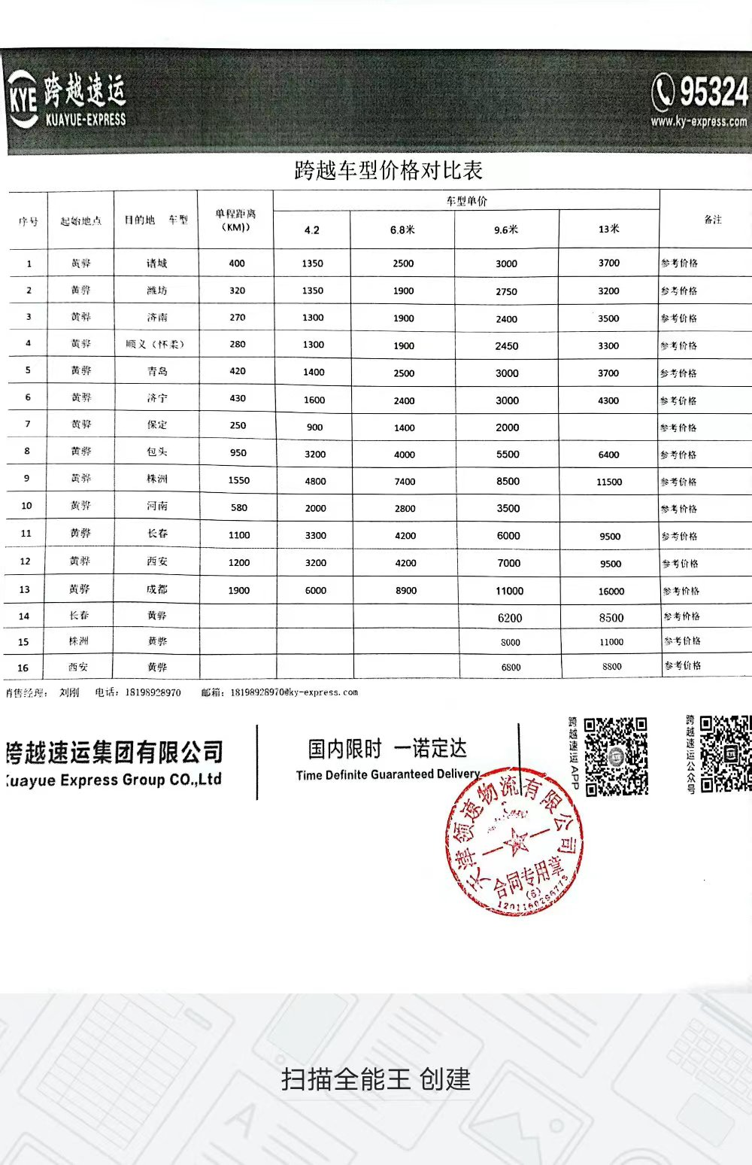
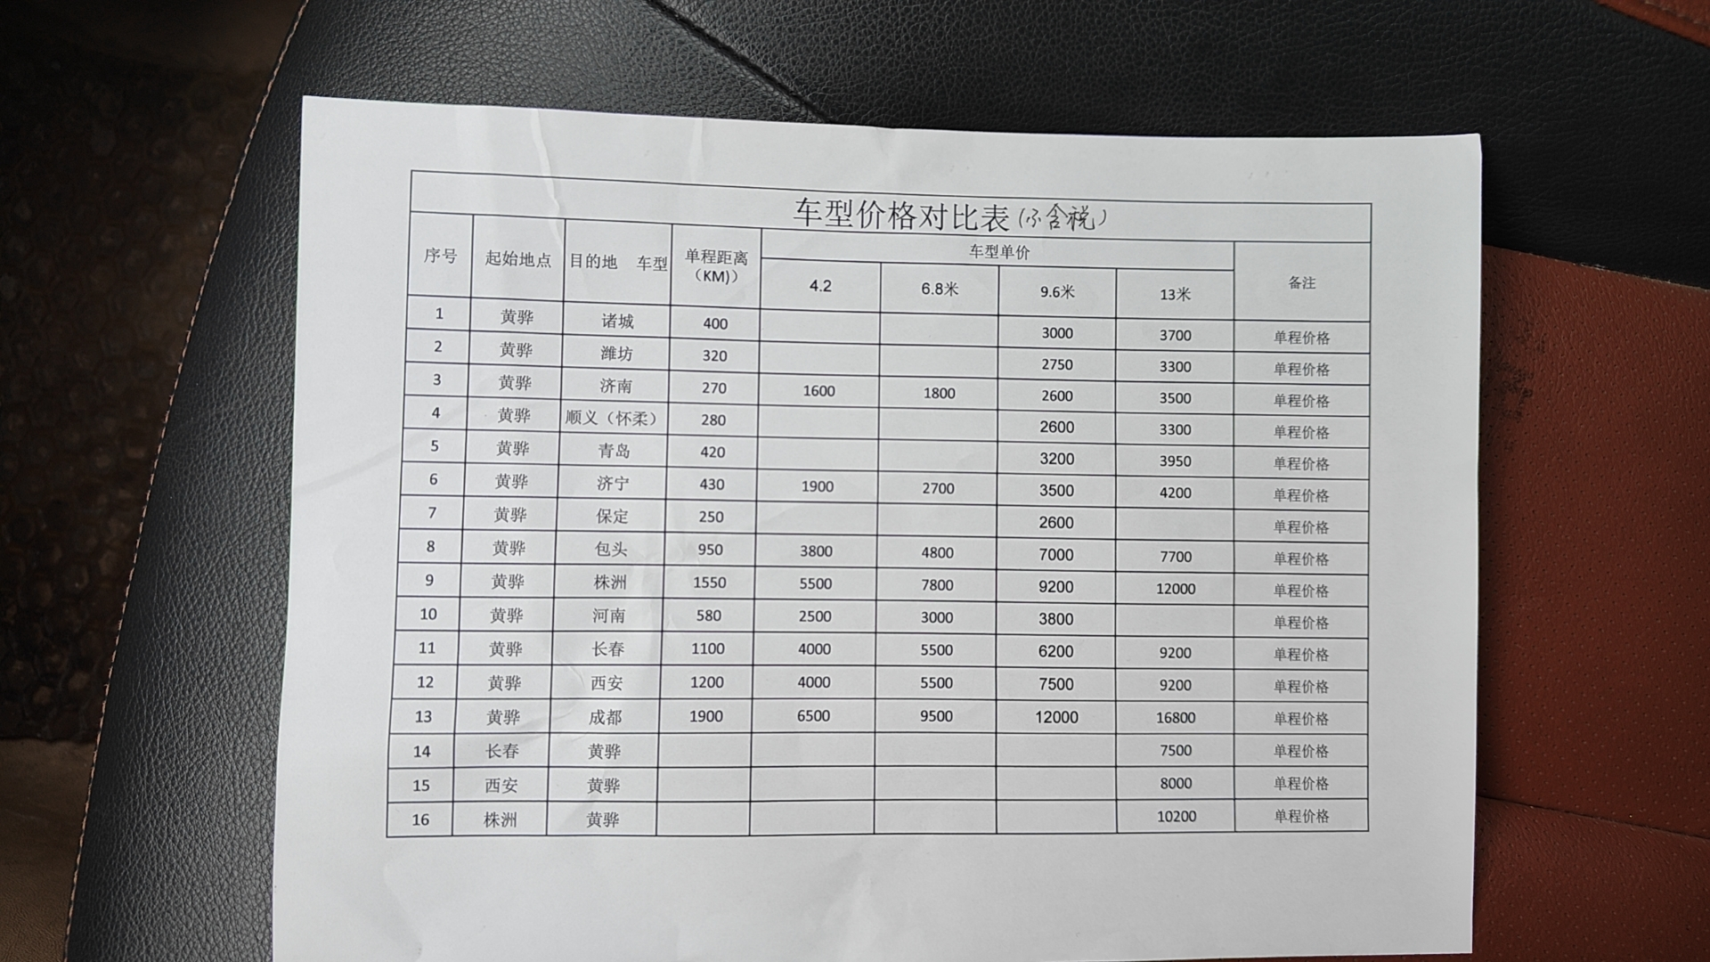
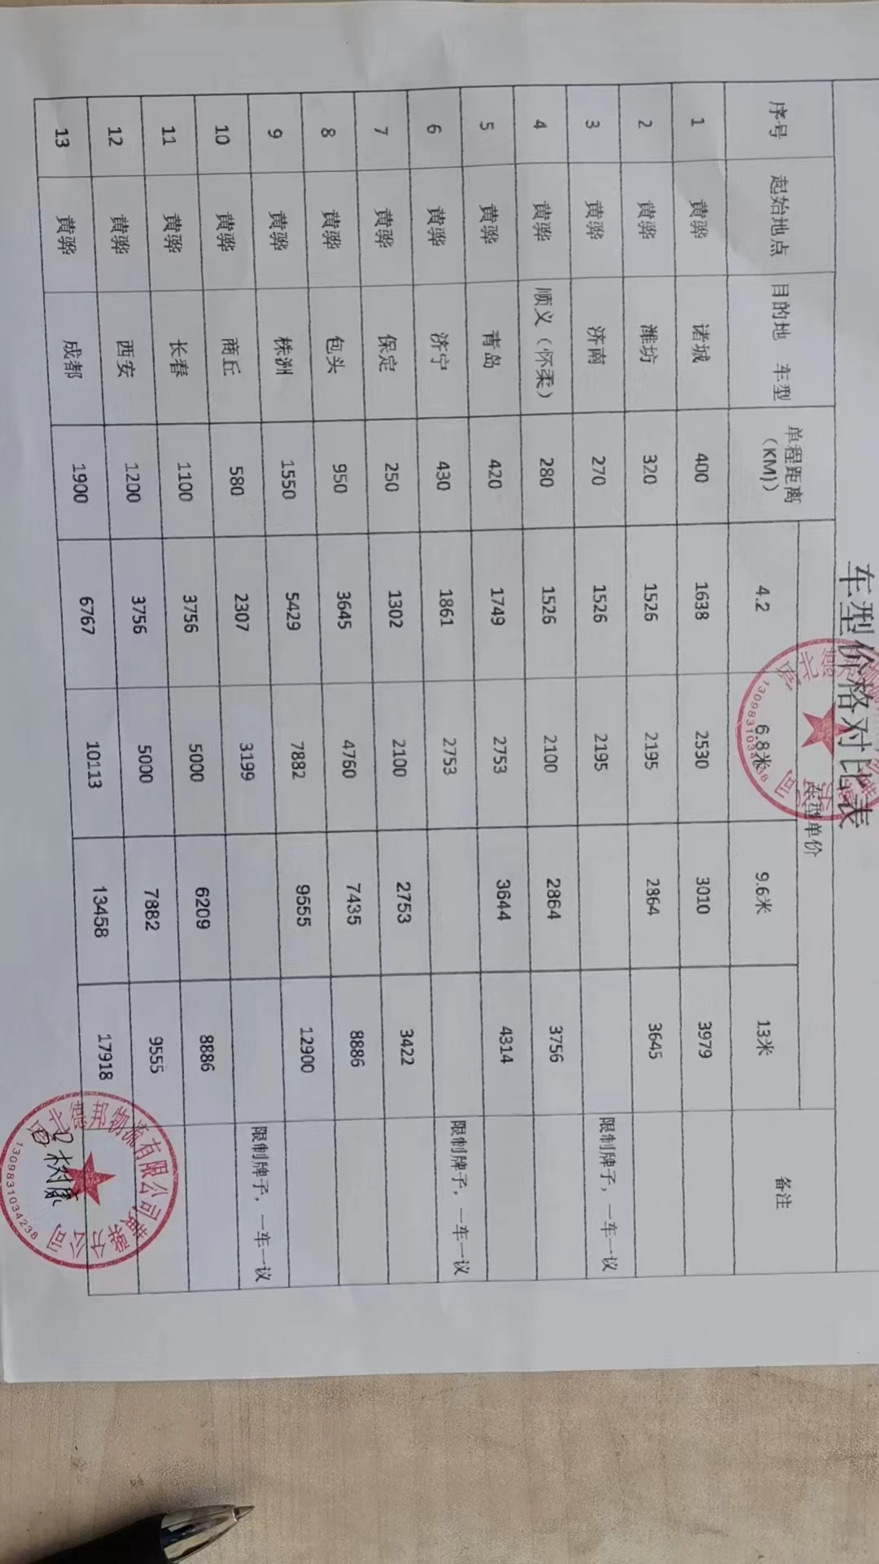

Sheet2
车型价格对比表（不含税）
序号 | 起始地点 | 目的地 车型 | 单程距离（KM)） | 4.2米（元） |  |  |  |  | 6.8米（元） |  |  |  |  | 9.6米（元） |  |  |  |  |  |  | 13米（元） |  |  |  |  | 降幅幅占比 | 备注
 |  |  |  | 赵福增运输队，邓景亮 | 跨越物流 | 德邦物流 | 与最高比差额 | 与第二比差额 | 赵福增运输队，邓景亮 | 跨越物流 | 德邦物流 | 最低与最高比差额 | 最低与第二比差额 | 赵福增运输队，邓景亮 | 跨越物流 | 德邦物流 | 北京恒世通物流 | 北京祥瑞祥远物流 | 最低与最高比差额 | 最低与第二比差额 | 赵福增运输队，邓景亮 | 跨越物流 | 德邦物流 | 最低与最高比差额 | 最低与第二比差额
1 | 黄骅 | 诸城 | 400 | —— | 1350 | 1545 | 195 | —— | —— | 2500 | 2456 | 44 | —— | 2816 | 2830 | 2840 |  | 1651 | 24 | 24 | 3495 | 3700 | 3754 | 259 | 205
2 | 黄骅 | 潍坊 | 320 | —— | 1350 | 1440 | 90 | —— | —— | 1900 | 2131 | 231 | —— | 2427 | 2594 | 2702 |  | 1651 | 275 | 275 | 3107 | 3200 | 3439 | 332 | 93
3 | 黄骅 | 济南 | 270 | 1553 | 1300 | 1440 | 253 | 140 | 1748 | 1900 | 2131 | 383 | 152 | 2524 | 2400 | —— |  | 1651 | 124 | —— | 3301 | 3500 | 3543 | 242 | 199 |  | 多地卸货另加运费
4 | 黄骅 | 顺义（怀柔） | 280 | —— | 1300 | 1440 | 140 | —— | —— | 1900 | 2039 | 139 | —— | 2524 | 2450 | 2702 |  | 1651 | 252 | 74 | 3107 | 3300 | —— | 193 | ——
5 | 黄骅 | 青岛 | 420 | —— | 1400 | 1650 | 250 | —— | —— | 2500 | 2673 | 173 | 173 | 3398 | 3000 | 3438 |  | 1651 | 438 | 398 | 4078 | 3700 | 4070 | 378 | 370
6 | 黄骅 | 济宁 | 430 | —— | 1600 | 1756 | 156 | —— | 2718 | 2400 | 2673 | 318 | 273 | 3689 | 3000 | —— |  | 1651 | 689 | —— | 4175 | 4057 | —— | 118 | ——
7 | 黄骅 | 保定 | 250 | —— | 900 | 1228 | 328 | —— | —— | 1400 | 1981 | 581 | —— | 2524 |  |  | 2680 | 1651 |  |  | —— | —— | —— | —— | ——
8 | 黄骅 | 河南 | 580 | 2621 | 2000 | 2176 | 621 | 176 | 3010 | 2800 | 3106 | 210 | 306 | 3883 | 3500 | —— |  | 3303 | 383 | —— | —— | —— | —— | —— | ——
9 | 黄骅 | 株洲 | 1555 | 5825 | 4800 | 5122 | 1025 | 322 | 7767 | 7400 | 7652 | 367 | 252 | 9417 | 8500 | 9014 |  |  | 917 | 514 | 12136 | 11500 | 12170 | 636 | 670 | 5.24%
10 | 黄骅 | 长春 | 1100 | 4369 | 3300 | 3647 | 1069 | 347 | 5825 | 4200 | 4854 | 1625 | 654 | 6602 | 5660 | 5858 |  |  | 942 | 197 | 9126 | 8962 | 8886 | 240 | 76 | 2.63%
11 | 黄骅 | 西安 | 1200 | 4369 | 3200 | 3647 | 1169 | 447 | 5825 | 4200 | 4854 | 1625 | 654 | 7961 | 7000 | 7436 |  |  | 961 | 436 | 9515 | 8962 | 9014 | 552 | 52 | 5.80%
12 | 黄骅 | 成都 | 1900 | 6796 | 6000 | 6384 | 796 | 384 | 9709 | 8900 | 9818 | 809 | 918 | 13107 | 11000 | 12696 |  |  | 2107 | 1696 | 17476 | 16000 | 16904 | 1476 | 904 | 8.44%
13 | 黄骅 | 包头 | 950 | 3883 | 3200 | 3439 | 683 | 239 | 5049 | 4000 | 4621 | 1049 | 621 | 7379 | 6400 | 7014 |  |  | 979 | 614 | 7767 | 7075 | 8383 | 1308 | 692 | 8.90%
14 | 株洲 | 黄骅 | 1555 |  |  |  |  |  |  |  |  |  |  |  |  |  |  |  |  |  | 6731 | 10377 | 12170 | 5439 | 3647
15 | 长春 | 黄骅 | 1100 |  |  |  |  |  |  |  |  |  |  |  |  |  |  |  |  |  | 6214 | 8019 | 8383 | 2169 | 1805
16 | 西安 | 黄骅 | 1200 |  |  |  |  |  |  |  |  |  |  |  |  |  |  |  |  |  | 7184 | 8302 | 9014 | 1830 | 1117
概述：以上标颜色为最低价格，此报价为不含税价格，经过对比外部物流公司赵福增、邓景亮运输车队，价格方面北京、潍坊、诸城、青岛等500公里以内价格较低，且车辆往返可以拉回货，500公里以上长途发货业务跨越物流价格整体较低；长途回货邓景亮、赵福增运输队较低； 付款方式：赵福增、邓景亮运输队按400万押款基数付款（实际已押款700万，付款再扣除2个点），或按公司现在的新模式付款； 跨越物流押款周期为60天，第三个月月底前把第一个月的款付清（现汇）； 德邦物流押款周期为30天，第二个月付清第一个月运费（现汇）。 另外：赵福增、邓景亮运输队跨越物流和德邦物流报价均为参考价格，合作前提条件先把前期款项付清，后期保证按期付款，遇节假日、油价上调、紧急临时用车等因素价格有不同程度浮动。

